EX_44
目次
タスク名
ロールの作成

 |  | カスタムロールの作成

ナビ | ツール>セキュリティコンソール>ロール
 | 注）ロールの作成後、ユーザーおよびロール同期化プロセスの実行の処理を実施する。

 | ◆職務ロールの作成

 |  | カスタム内容
 |  | 「銀行口座の管理」の非表示対応を行う。

 |  | サマリ情報
 |  | ロールの作成：基本情報
 |  | コピー元ロール・コード |  |  | ロール名 |  |  | ロール・コード |  | ロール・カテゴリ | 事前定義ロール | 摘要
 |  | ORA_EXM_EXPENSE_ENTRY_DUTY |  |  | 伊藤園_システム_カスタム用経費申請 |  |  | KI_SYS_KASUTAMUYOU_KEIHISHINSEI |  | 自動 | 自動 | 自動
 |  | ORA_EXM_EXPENSE_ENTRY_DUTY_HCM |  |  | 伊藤園_システム_カスタム用経費申請_HCM |  |  | KI_SYS_KASUTAMUYOU_KEIHISHINSEI_HCM |  | 自動 | 自動 | 自動

 |  | 「伊藤園_経費申請_職務カスタム」、「伊藤園_経費申請_職務_HCMカスタム」の作成

 |  | 1. 「コピー元ロール」を検索
 |  | 2. 「ロールのコピー」をクリック
 |  | 3. 「最上位のロールのコピー」を選択して、「ロールのコピー」をクリック

 |  | 4.基本情報
 |  | ロール名 |  | 伊藤園_システム_カスタム用経費申請 |  | 伊藤園_システム_カスタム用経費申請_HCM
 |  | ロール・コード |  | KI_SYS_KASUTAMUYOU_KEIHISHINSEI |  | KI_SYS_KASUTAMUYOU_KEIHISHINSEI_HCM
 |  | ロール・カテゴリ |  | ※自動 |  | ※自動
 |  | 事前定義ロール |  | ※自動 |  | ※自動
 |  | 摘要 |  | ※自動 |  | ※自動

 |  | 5.機能セキュリティ・ポリシー
 |  | →「銀行口座の管理」の権限を削除する。
 |  |  | ロール名 |  | ロール・コード |  |  | 削除ポリシー
 |  |  | 伊藤園_システム_カスタム用経費申請 |  | KI_SYS_KASUTAMUYOU_KEIHISHINSEI |  |  | Manage Bank Account for Expense Reimbursement |  | ※「銀行口座の管理」を非表示化する。
 |  |  | 伊藤園_システム_カスタム用経費申請_HCM |  | KI_SYS_KASUTAMUYOU_KEIHISHINSEI_HCM |  |  | Manage Bank Account for Expense Reimbursement |  | ※「銀行口座の管理」を非表示化する。

 |  | 6.データ・セキュリティ・ポリシー
 |  | →何もせず次へ

 |  | 7.ロール階層
 |  | →何もせず次へ

 |  | 8.ユーザー
 |  | →何もせず次へ

 |  | 9.要約画面で「送信してクローズ」を押す。

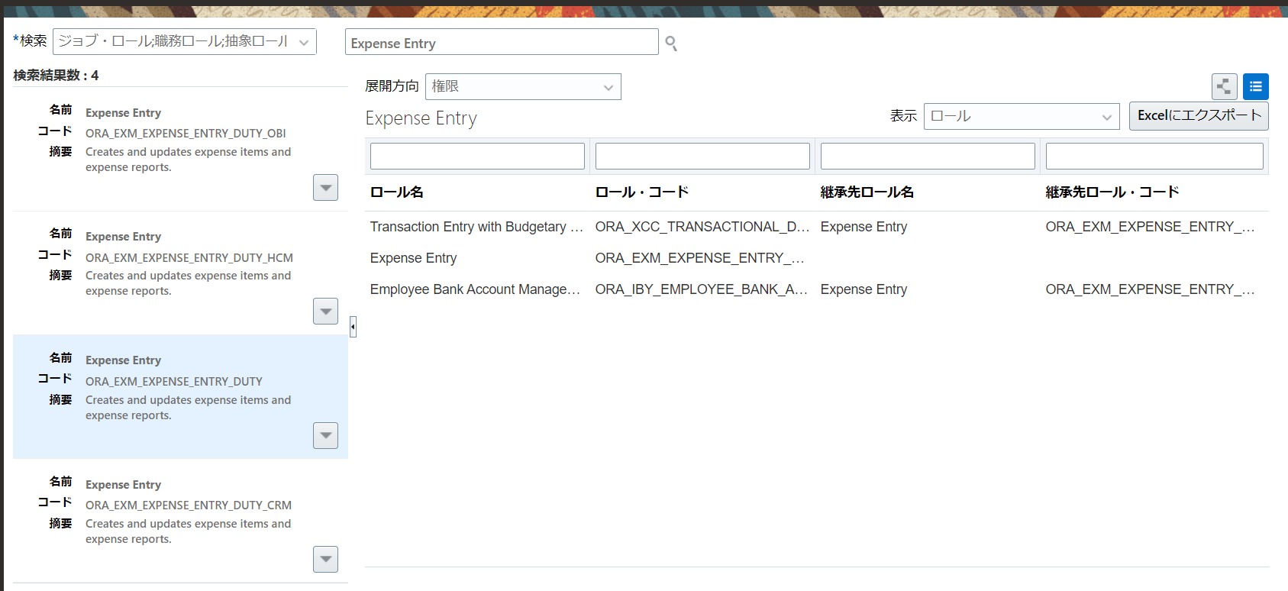
1

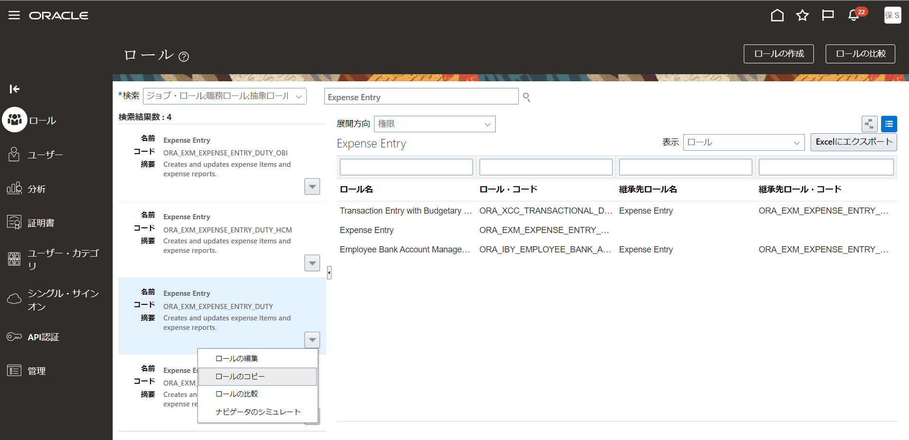

2

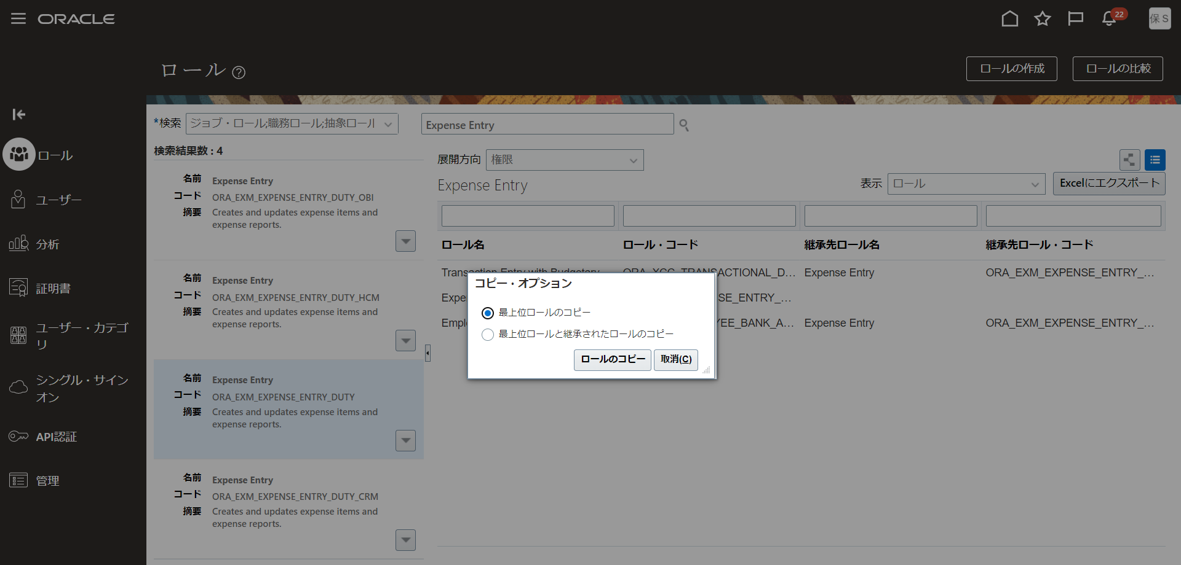

3

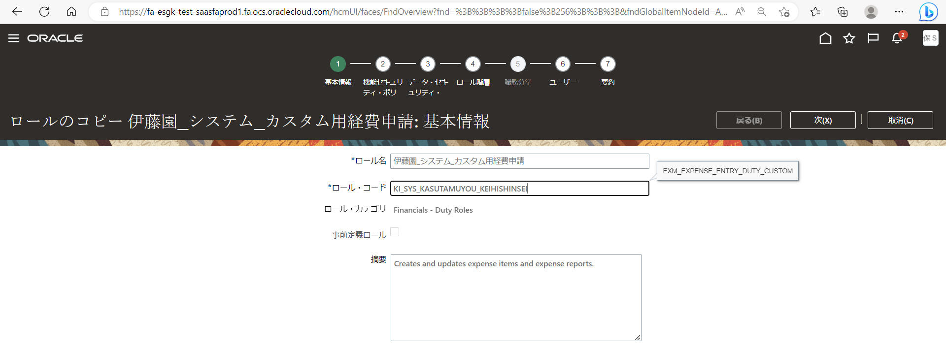

4

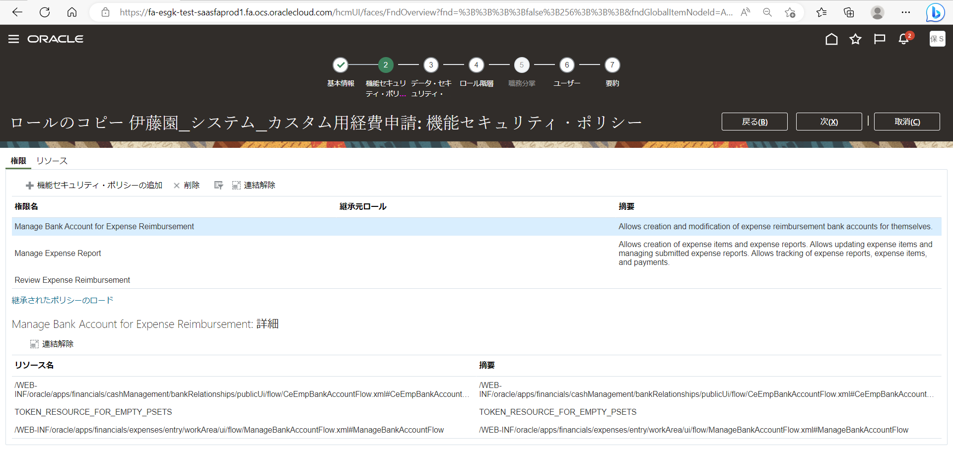
5

6
7
8



9

 | ◆抽象ロールの作成

 |  | カスタム内容
 |  | 経費申請ロール、経費監査ロールの作成を行う。

 |  | サマリ情報
 |  | ロールの作成：基本情報
 |  | コピー元ロール・コード |  |  | ロール名 |  |  | ロール・コード |  | ロール・カテゴリ | 事前定義ロール | 摘要
 |  | ORA_PER_EMPLOYEE_ABSTRACT |  |  | 伊藤園_経費精算担当者_買掛 |  |  | KI_KEIHI_USER |  | 自動 | 自動 | 自動
 |  | ORA_EXM_EXPENSE_AUDIT_MANAGER_JOB |  |  | 伊藤園_経費精算監査 |  |  | KI_KEIHI_KANSA |  | 自動 | 自動 | 自動

 |  | 「伊藤園_経費精算担当者_買掛」の作成

 |  | 1. 「コピー元ロール」を検索
 |  | 2. 「ロールのコピー」をクリック
 |  | 3. 「最上位のロールのコピー」を選択して、「ロールのコピー」をクリック

 |  | 4.基本情報
 |  | ロール名 |  | 伊藤園_経費精算担当者_買掛
 |  | ロール・コード |  | KI_KEIHI_USER
 |  | ロール・カテゴリ |  | ※自動
 |  | 事前定義ロール |  | ※自動
 |  | 摘要 |  | ※自動

 |  | 5.機能セキュリティ・ポリシー
 |  | →何もせず次へ

 |  | 6.データ・セキュリティ・ポリシー
 |  | →何もせず次へ

 |  | 7.ロール階層
 |  | →「調達」「経費申請」の職務ロールを削除する。
 |  |  | ロール名 |  | ロール・コード |  |  | 削除ロール | 削除ロールコード
 |  |  | 伊藤園_経費精算担当者_買掛 |  | KI_KEIHI_USER |  |  | Procurement Requester | ORA_POR_PROCUREMENT_REQUESTER_ABSTRACT
 |  |  | 伊藤園_経費精算担当者_買掛 |  | KI_KEIHI_USER |  |  | Expense Entry | ORA_EXM_EXPENSE_ENTRY_DUTY
 |  |  | 伊藤園_経費精算担当者_買掛 |  | KI_KEIHI_USER |  |  | Expense Entry | ORA_EXM_EXPENSE_ENTRY_DUTY_HCM

 |  | →「経費申請カスタム」の職務ロールを追加する。
 |  |  | ロール名 |  | ロール・コード |  |  | 追加ロール
 |  |  | 伊藤園_経費精算担当者_買掛 |  | KI_KEIHI_USER |  |  | 伊藤園_システム_カスタム用経費申請
 |  |  | 伊藤園_経費精算担当者_買掛 |  | KI_KEIHI_USER |  |  | 伊藤園_システム_カスタム用経費申請_HCM

 |  | 8.ユーザー
 |  | →何もせず次へ

 |  | 9.要約画面で「送信してクローズ」を押す。

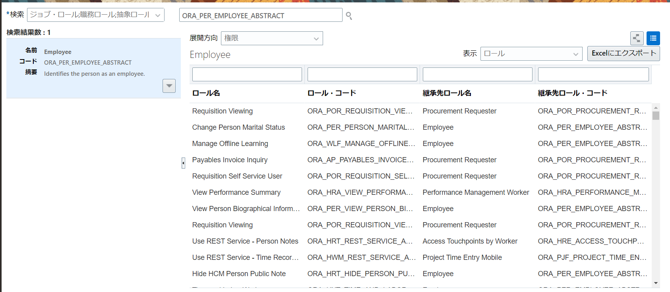
1

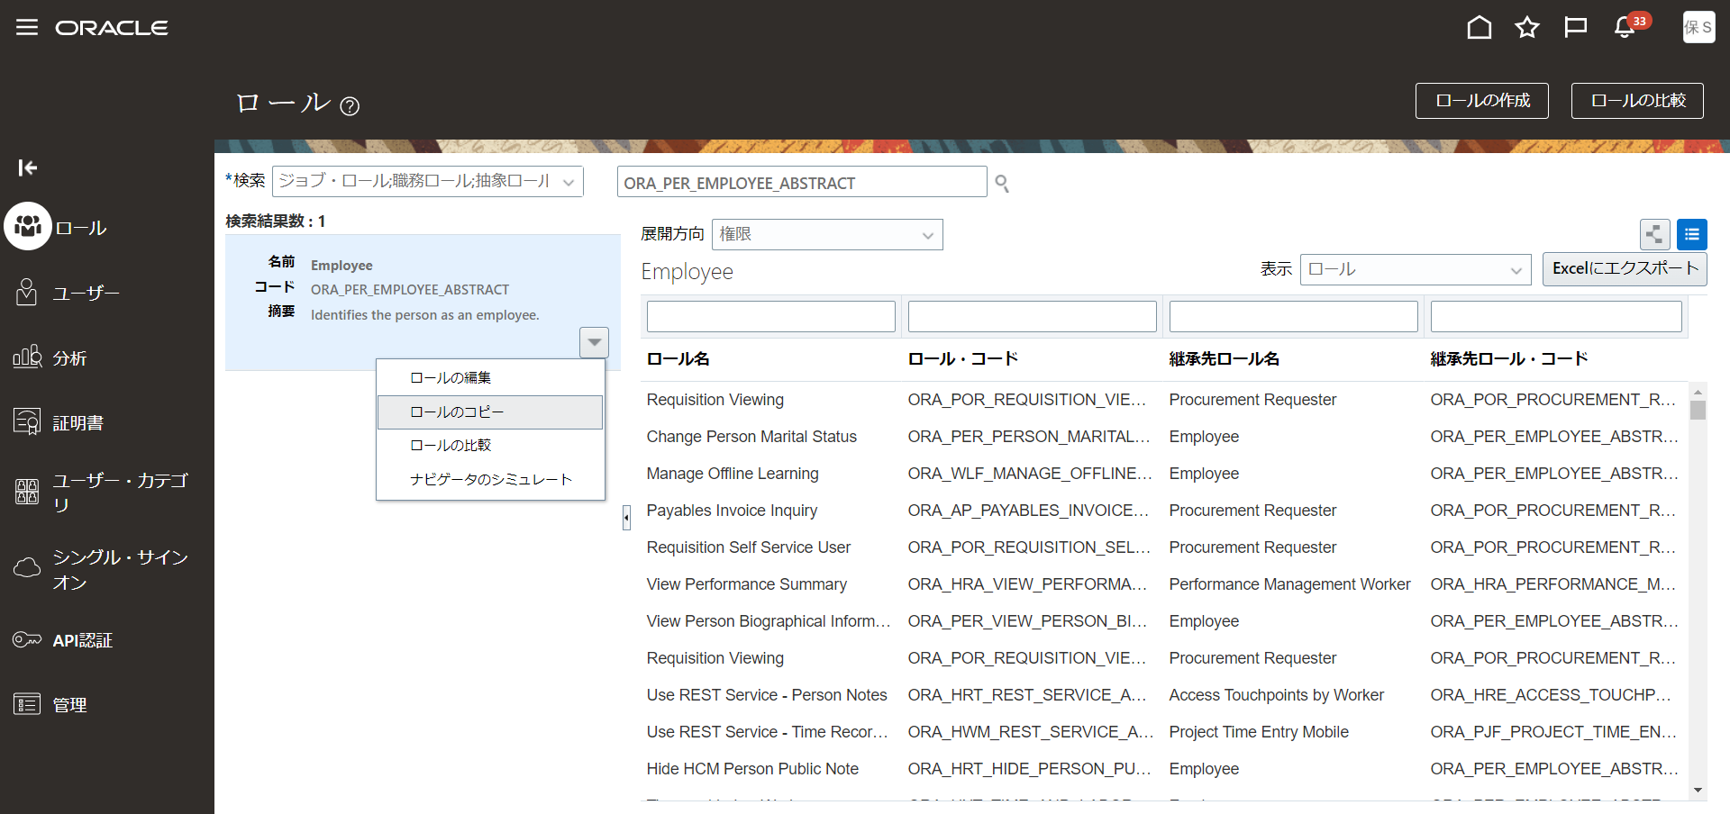

2

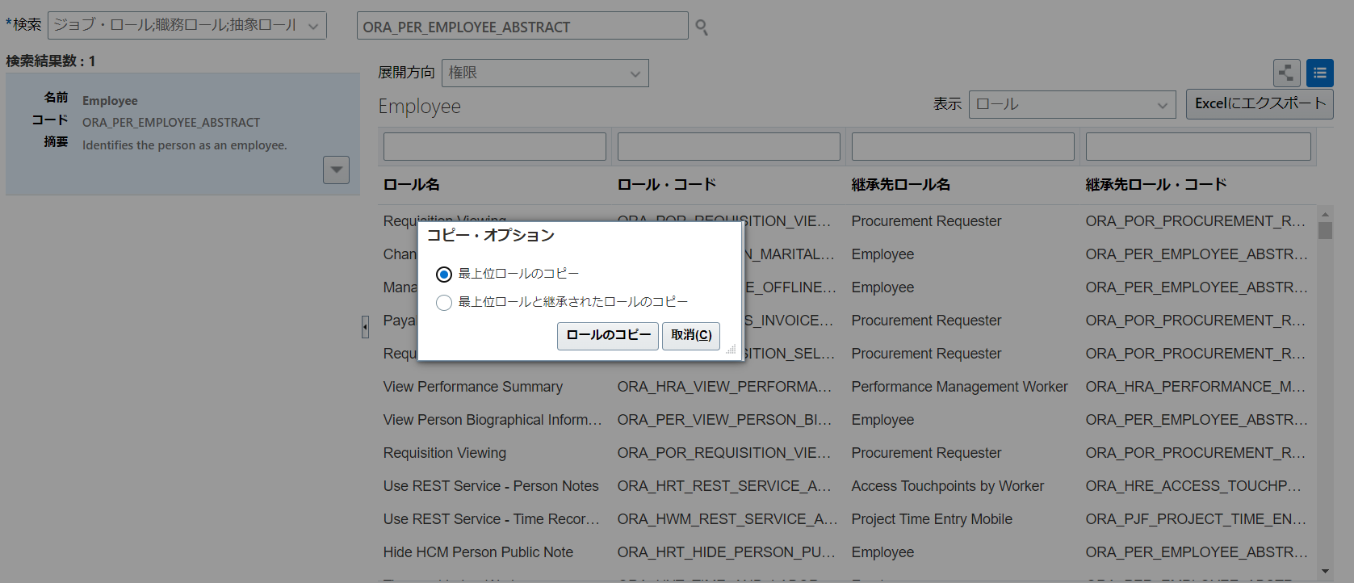

3

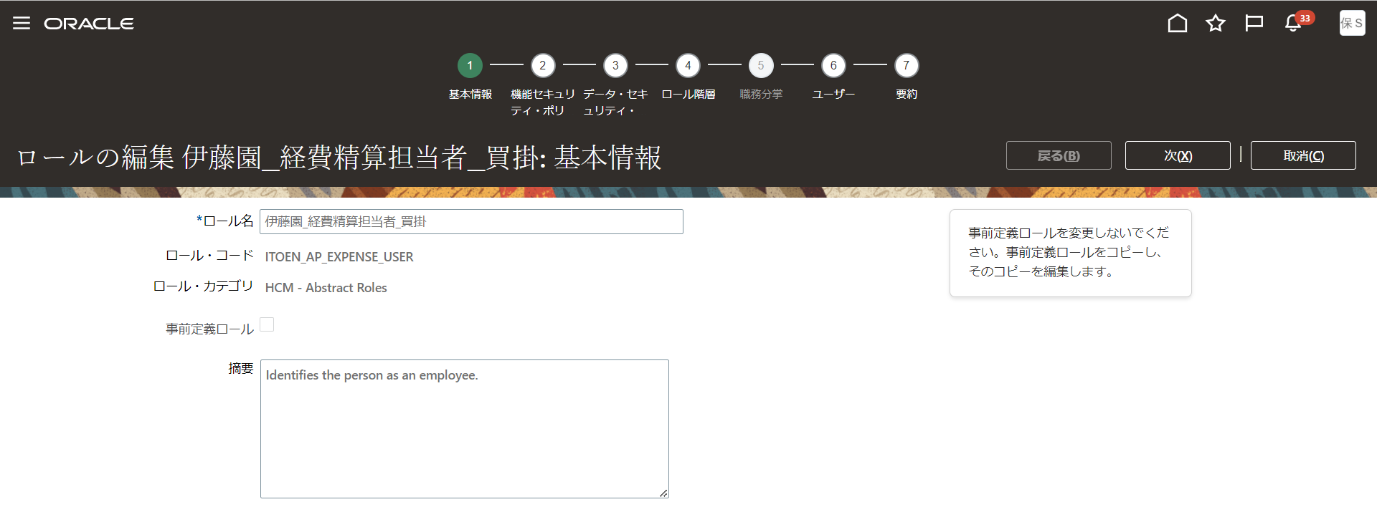
4
5
6

7

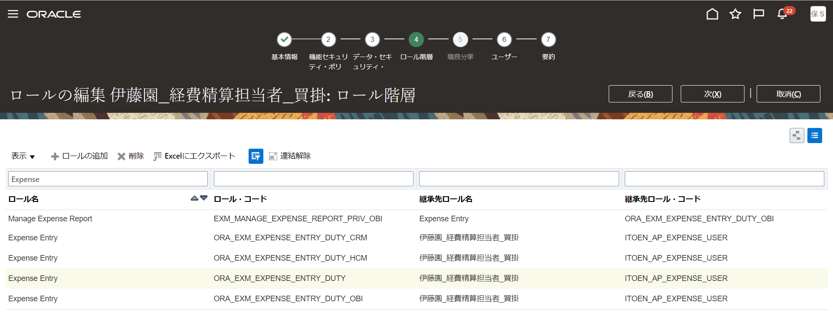

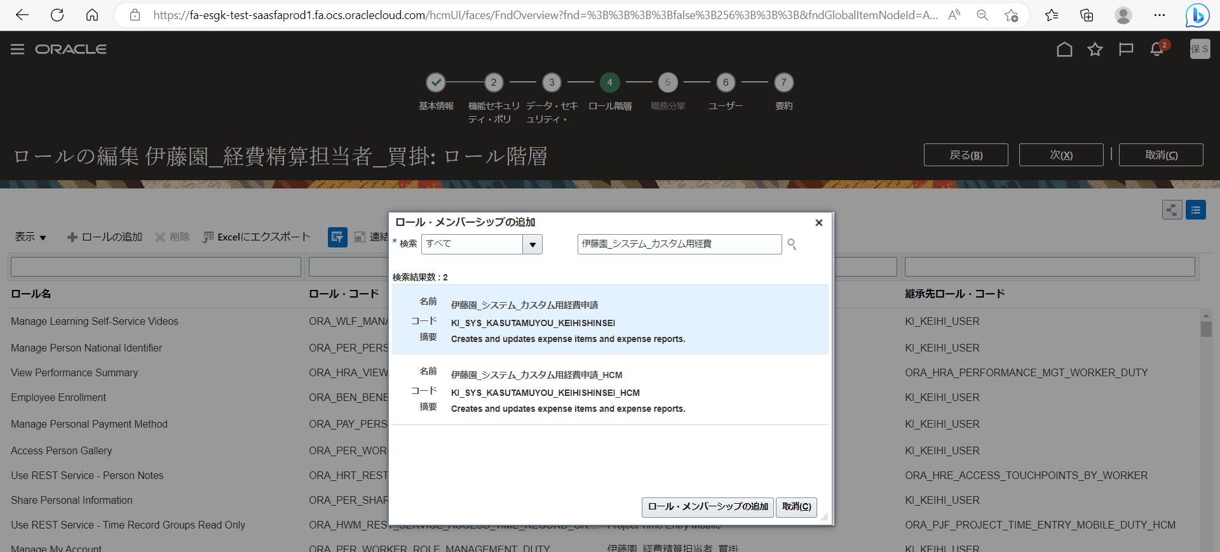

 |  |  |  |  |  |  | 2件追加する。
 |  |  |  |  |  |  | 追加ロール
 |  |  |  |  |  |  | 伊藤園_システム_カスタム用経費申請
 |  |  |  |  |  |  | 伊藤園_システム_カスタム用経費申請_HCM

8

9

 |  | 「伊藤園_経費精算監査」の作成

 |  | 1. 「コピー元ロール」を検索
 |  | 2. 「ロールのコピー」をクリック
 |  | 3. 「最上位のロールのコピー」を選択して、「ロールのコピー」をクリック

 |  | 4.基本情報
 |  | ロール名 |  | 伊藤園_経費精算監査
 |  | ロール・コード |  | KI_KEIHI_KANSA
 |  | ロール・カテゴリ |  | ※自動
 |  | 事前定義ロール |  | ※自動
 |  | 摘要 |  | ※自動

 |  | 5.機能セキュリティ・ポリシー
 |  | →何もせず次へ

 |  | 6.データ・セキュリティ・ポリシー
 |  | →何もせず次へ

 |  | 7.ロール階層
 |  | →何もせず次へ

 |  | 8.ユーザー
 |  | →何もせず次へ

 |  | 9.要約画面で「送信してクローズ」を押す。

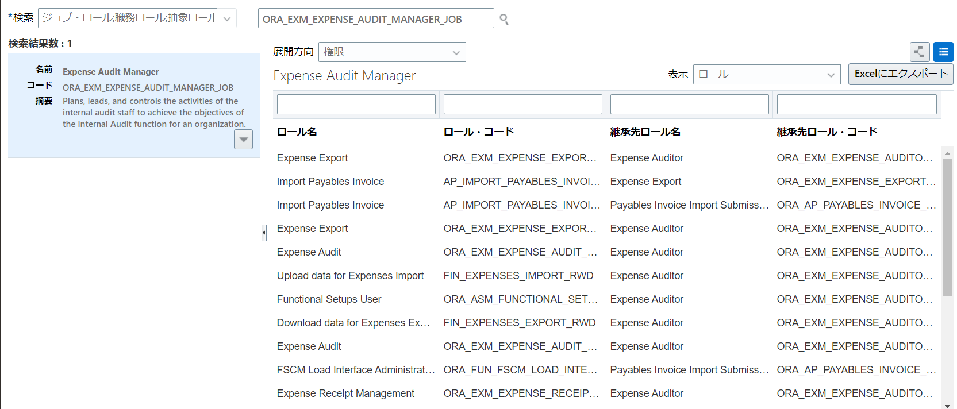
1

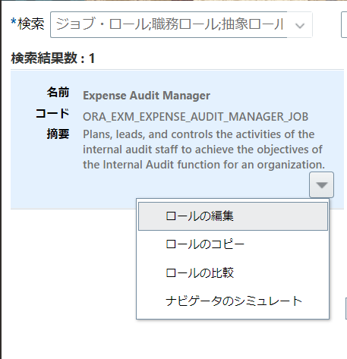

2

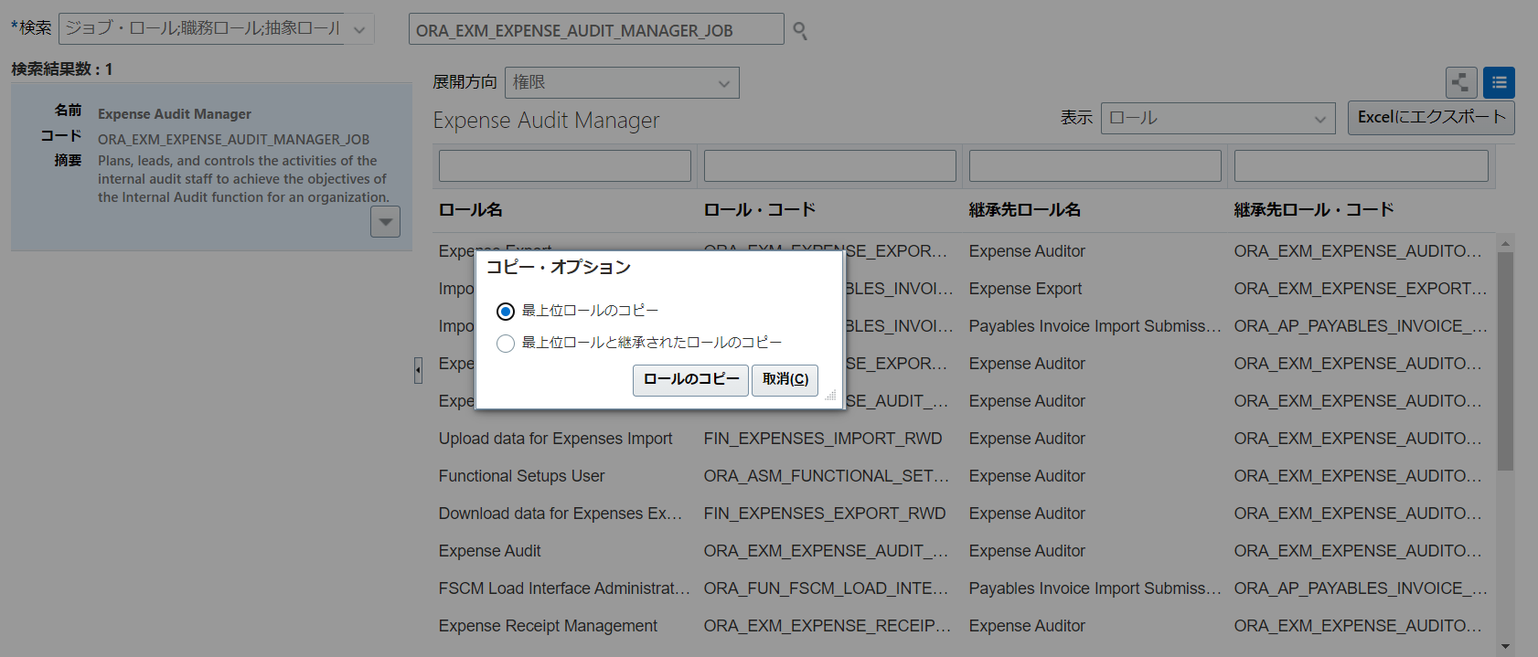

3

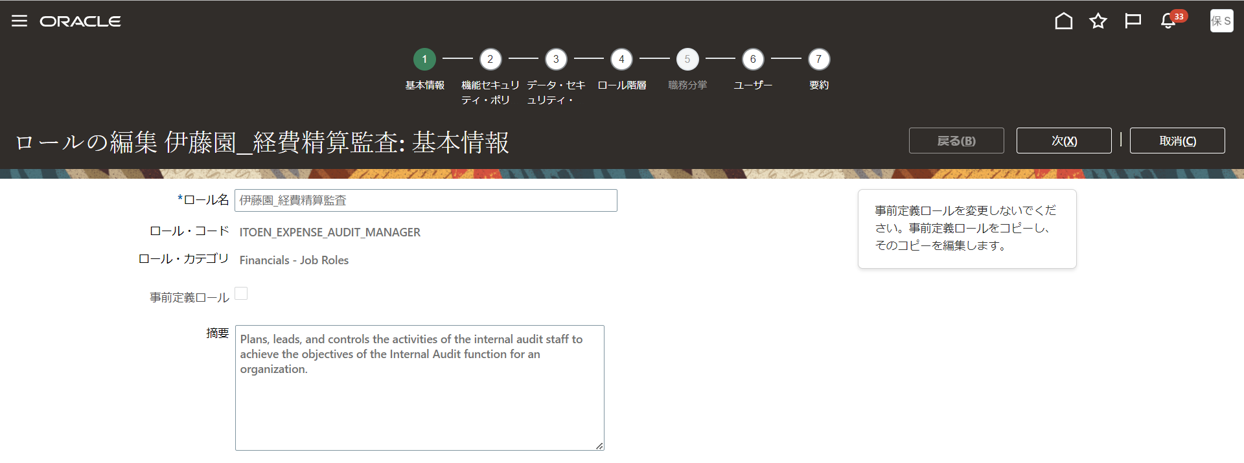
4
5
6
7
8

9

EX_44（臨時版カスタムロール作成）
目次
タスク名
ロールの作成

 |  | 臨時版カスタムロールの作成

ナビ | ツール>セキュリティコンソール>ロール
 | 注）ロールの作成後、ユーザーおよびロール同期化プロセスの実行の処理を実施する。

 | ◆臨時版カスタムロールの作成
 | 転記不可部門所属従業員の経費申請を可能とするため、以下の臨時ロール作成を行う。

 | 順序 | ロール種別 | 作成ロール名 |  | 内容
 | 1 | 抽象ロール | 伊藤園_経費精算担当者_買掛_臨時_Z000 |  | 「レポートおよび分析の管理」「スケジュール済プロセスの管理」を非表示化した臨時用経費申請ロールの作成を行う。

 | ◆抽象ロールの作成

 |  | カスタム内容
 |  | 「レポートおよび分析の管理」「スケジュール済プロセスの管理」を非表示化した臨時用経費申請ロールの作成を行う。

 |  | サマリ情報
 |  | ロールの作成：基本情報
 |  | コピー元ロール・コード |  |  | ロール名 |  | ロール・コード |  | ロール・カテゴリ | 事前定義ロール | 摘要
 |  | ORA_PER_EMPLOYEE_ABSTRACT |  |  | 伊藤園_経費精算担当者_買掛_臨時_Z000 |  | KI_Z000_KEIHI_USER_TEMP |  | 自動 | 自動 | 自動

 |  | 「伊藤園_経費精算担当者_買掛_臨時」の作成

 |  | 1. 「コピー元ロール」を検索
 |  | 2. 「ロールのコピー」をクリック
 |  | 3. 「最上位のロールのコピー」を選択して、「ロールのコピー」をクリック

 |  | 4.基本情報
 |  | ロール名 |  | 伊藤園_経費精算担当者_買掛_臨時_Z000
 |  | ロール・コード |  | KI_Z000_KEIHI_USER_TEMP
 |  | ロール・カテゴリ |  | ※自動
 |  | 事前定義ロール |  | ※自動
 |  | 摘要 |  | ※自動

 |  | 5.機能セキュリティ・ポリシー
 |  | →「レポートおよび分析」「スケジュール済プロセス」の権限を削除する。
 |  |  | ロール名 |  | ロール・コード |  | 削除ポリシー
 |  |  | 伊藤園_経費精算担当者_買掛_臨時_Z000 |  | KI_Z000_KEIHI_USER_TEMP |  | Manage Reports and Analytics |  | ※「レポートおよび分析」を非表示化する。
 |  |  | 伊藤園_経費精算担当者_買掛_臨時_Z000 |  | KI_Z000_KEIHI_USER_TEMP |  | Manage Scheduled Processes |  | ※「スケジュール済プロセス」を非表示化する。

 |  | 6.データ・セキュリティ・ポリシー
 |  | →何もせず次へ

 |  | 7.ロール階層
 |  | →「調達」「経費申請」の職務ロールを削除する。
 |  |  | ロール名 |  | ロール・コード |  | 削除ロール | 削除ロールコード
 |  |  | 伊藤園_経費精算担当者_買掛_臨時_Z000 |  | KI_Z000_KEIHI_USER_TEMP |  | Procurement Requester | ORA_POR_PROCUREMENT_REQUESTER_ABSTRACT
 |  |  | 伊藤園_経費精算担当者_買掛_臨時_Z000 |  | KI_Z000_KEIHI_USER_TEMP |  | Expense Entry | ORA_EXM_EXPENSE_ENTRY_DUTY
 |  |  | 伊藤園_経費精算担当者_買掛_臨時_Z000 |  | KI_Z000_KEIHI_USER_TEMP |  | Expense Entry | ORA_EXM_EXPENSE_ENTRY_DUTY_HCM

 |  | →「経費申請カスタム」の職務ロールを追加する。
 |  |  | ロール名 |  | ロール・コード |  | 追加ロール
 |  |  | 伊藤園_経費精算担当者_買掛_臨時_Z000 |  | KI_Z000_KEIHI_USER_TEMP |  | 伊藤園_システム_カスタム用経費申請
 |  |  | 伊藤園_経費精算担当者_買掛_臨時_Z000 |  | KI_Z000_KEIHI_USER_TEMP |  | 伊藤園_システム_カスタム用経費申請_HCM

 |  | 8.ユーザー
 |  | →何もせず次へ

 |  | 9.要約画面で「送信してクローズ」を押す。

1

2

3

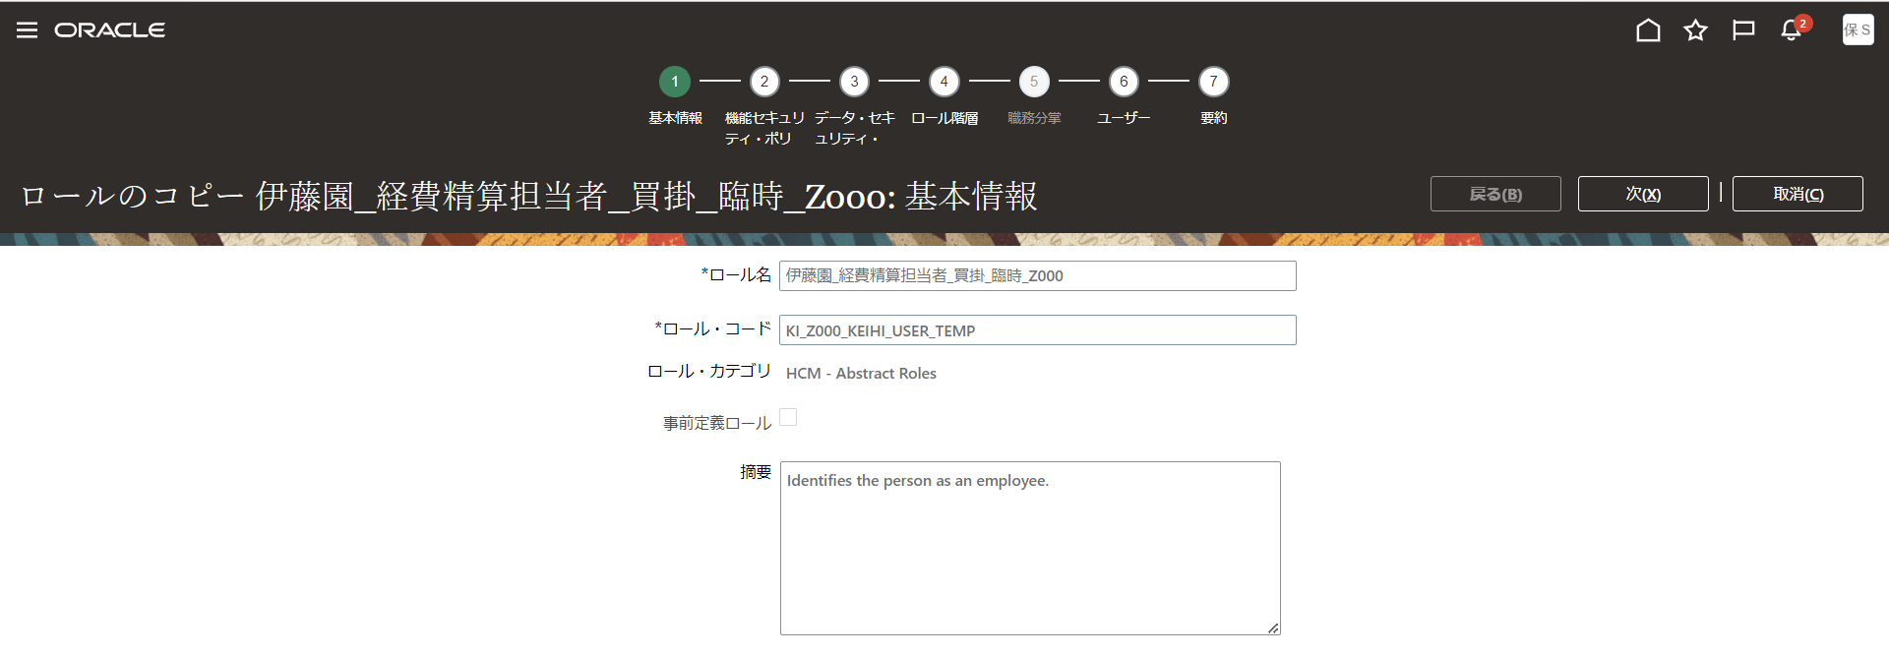
4

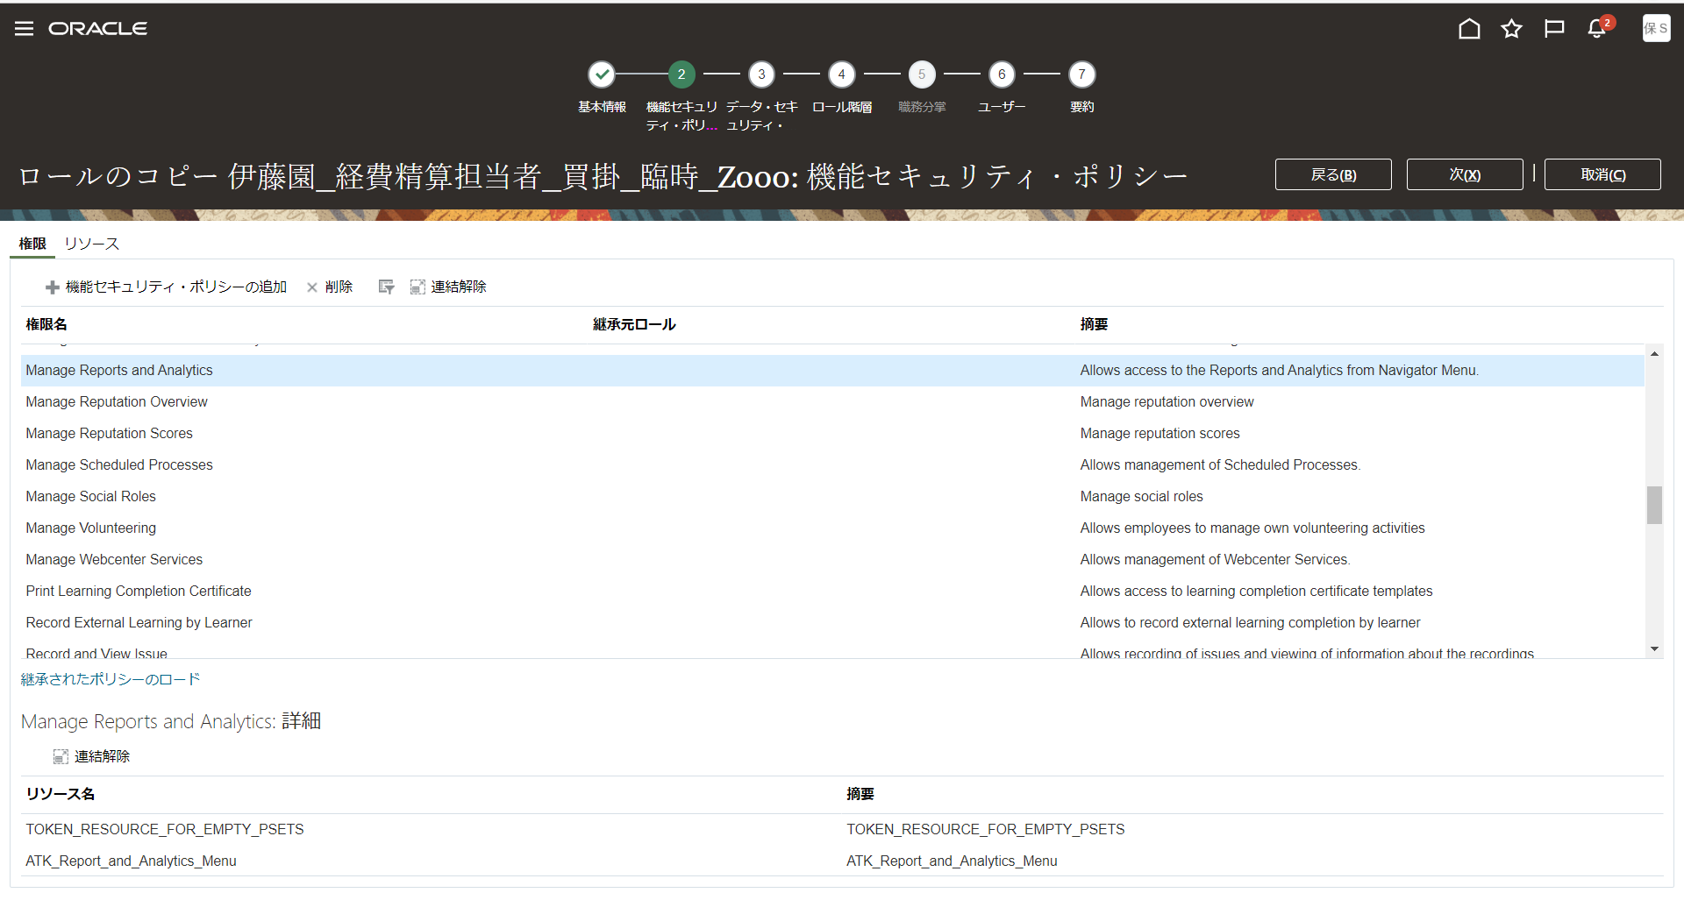
5

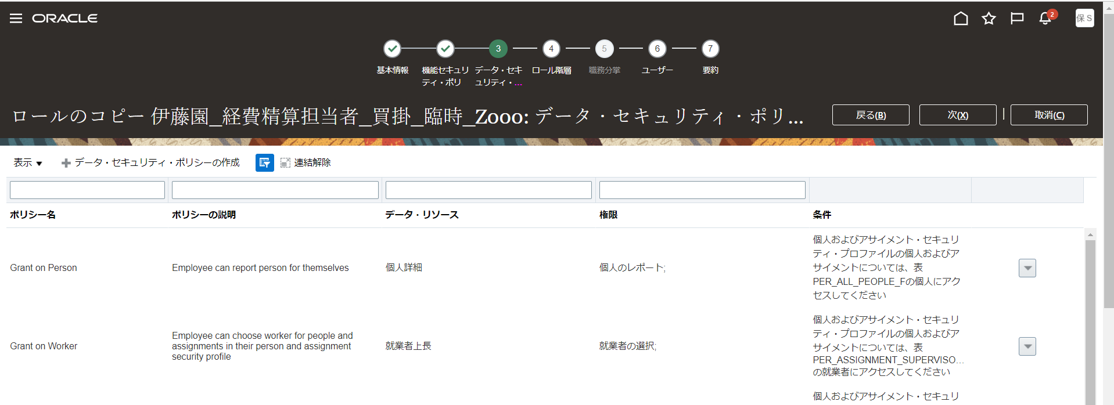
6

7

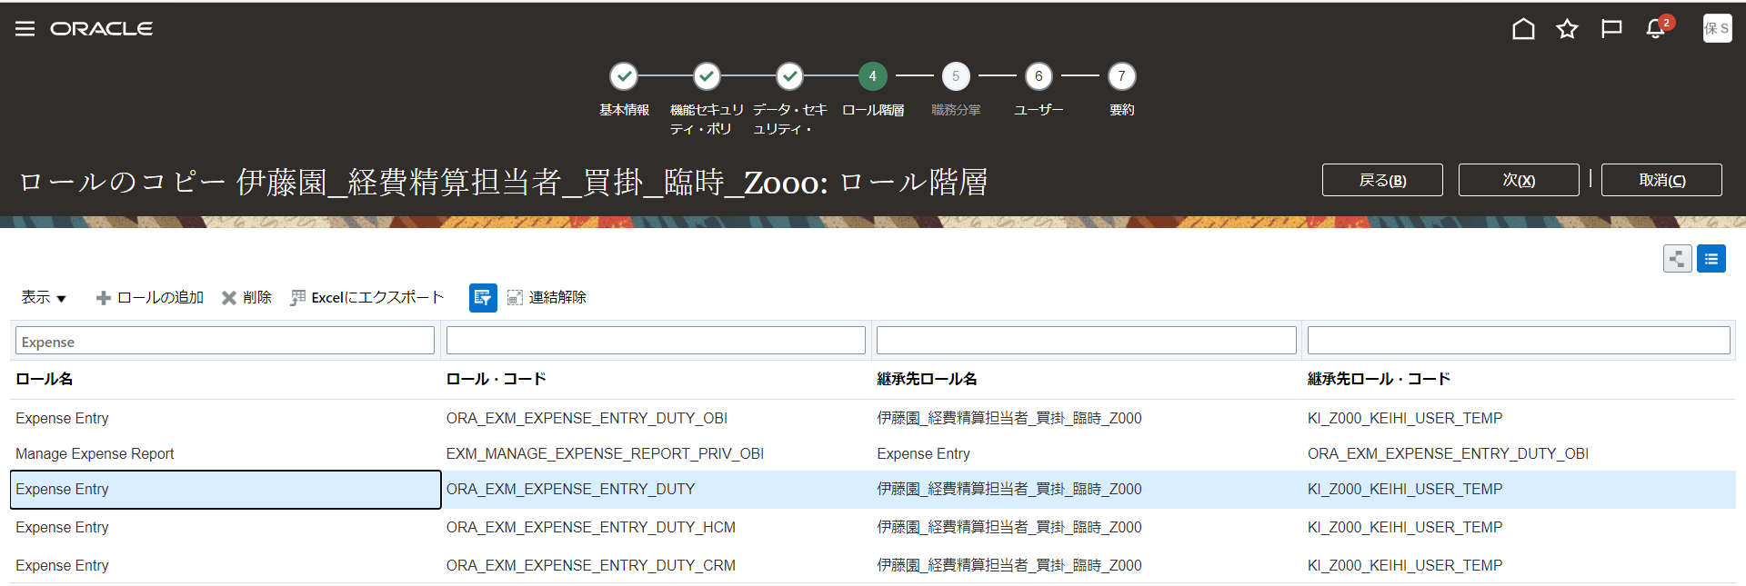

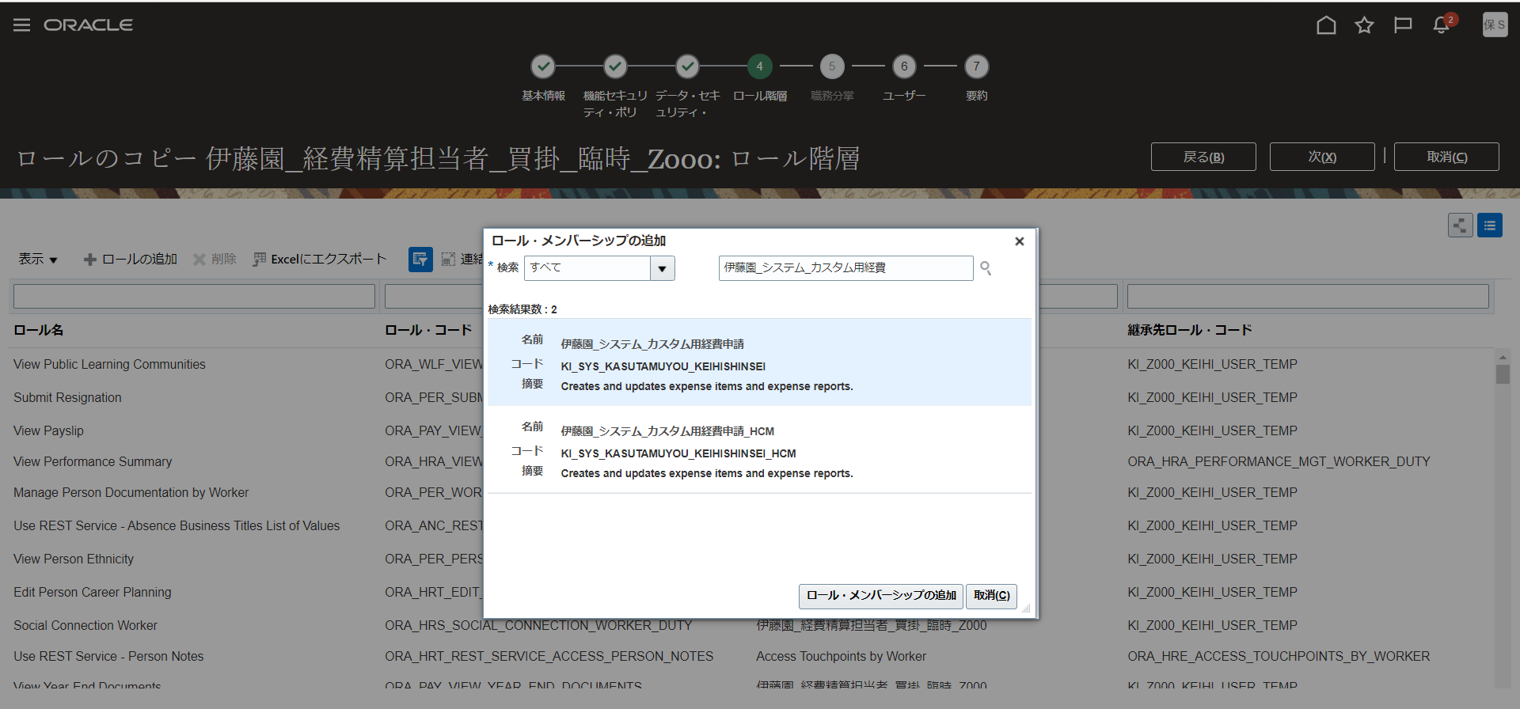

 |  |  |  |  |  | 2件追加する。
 |  |  |  |  |  | 追加ロール
 |  |  |  |  |  | 伊藤園_システム_カスタム用経費申請
 |  |  |  |  |  | 伊藤園_システム_カスタム用経費申請_HCM

8

9

